v3.3

 |  | Industrial y Comercial Trilex C.A. Evaluación de Riesgo - BASC

Procesos aplicables: Dirección / HS&WE / Logística / Operaciones / Ventas / RRHH / Sistemas
Tipo de Riesgo | Descripción del Riesgo | Implicaciones de riesgos indirectos posibles | Impacto del Riesgo | Ocurrencia | Impacto | Evaluación del Riesgo | Gestión / Monitoreo / Responsable
Lavado de Activo | Negocios ilícitos con clientes de exportación | Conspiración / Sabotaje Fuga de información Alteración de documentación y rutas. Alteración de carga. Alteración de medios de protección | Pérdida de imagen de la emrpesa, problemas legales, cierre/bloqueo de cuentas, prisión a los representantes, clausura Posible destrucción de bienes Incautación de productos | M | ED | Importante | Gestión: Código de conducta TC Transcontinental Monitoreo: Inducción / refuerzo anual / compromiso firmado Responsable: RRHH Gestión: Protocolos de seguridad física Monitoreo: Auditorias BASC internas y externas Responsable: HS&WE Gestión: Controles de carga y despacho de contenedores Monitoreo: Controles de carga Logística Responsable: Materiales
Narcotráfico | Contaminación de cargas con Drogas Ilegales |  |  | M | ED | Importante
Terrorismo y amenaza de bombas | Envío de carga adulterada con fines terroristas a países extranjeros |  |  | B | D | Tolerable
Contrabando | Salida ilícita de materiales y productos en contenedores de exportación |  |  | B | D | Tolerable
Robo de Materiales y Productos | Robos de carga de exportación |  |  | B | D | Tolerable

Elaborado por:
B. Cedeño
Aprobado por:
BC
Aprobado por:
BK
Versión:
3.3
Fecha:
/2020

Metodología
Metodología de análisis de riesgo - Requisitos legales

Referencia:
Matriz de problabilidad-consecuencia / Matriz 3x3
NTE INEN-IEC/ISO 31010 Gestión de Riesgos - Técnicas de valoración de riesgos

Método de análisis:
Valoración de la Probabilidad de Riesgo (Ocurrencia)
Baja (B): Riesgo remoto de ocurrencia
Media (M): Riesgo probable de ocurrencia
Alta (A): Riesgo certero de ocurrencia

Valoración de las Consecuencias de incumplimiento (Impacto)
Ligeramente Dañino (LD): Posiblidad remota de parálisis de operaciones.
Dañino (D): Posibilidad de afectación de operaciones
Extremadamente Dañino (ED): Posiblidad específica de sanciones penales, pecuniarias y/o cierre de locales con parálisis de operaciones
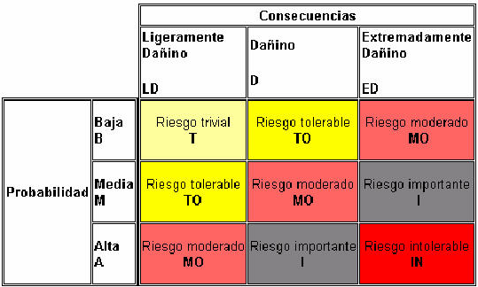

Acciones para la valoración del riesgo:
Riesgo Trivial: Ninguna acción necesaria
Riesgo Tolerable: Ninguna acción necesaria
Riesgo Moderado: Control de evidencias en auditoria - Plan de acción de ser necesario
Riesgo Importante: Control de evidencias en auditoria - Plan de acción de ser necesario
Riesgo Intolerable: Amenaza inminente - Plan de acción obligatorio

